1 Archivement
En esta columna se marcan los puntos obtenidos por cada actividad desarrollada. Si no se desarrollo la actividad poner Cero.

Dos Topologías con acceso vía internet
Formato que se utiliza para crear el subneteo VLSM
Método utilizado en clase
 |  |  |  |  |  |  |  | [ ] | ZeroTier | https://www.zerotier.com
 |  |  |  |  |  |  |  | [ ] | Hamashi | https://www.vpn.net
 | Team Members: |  |  | Addresing

1 |  |  |  | Private |  | Date:
2 |  |  |  | Public

 | Deliverable |  | Achievements |  | Accomplished |  |  | (A) | Utilizar el formato utilizado para subnetting

TASK 1
 | multiuser mode topology | 3
 | VLSM addressing scheme (A) | 7
 | Conectividad extremo-a-extremo | 10

 | Static Routing
 | Static Route | 2
 | Default Static Route | 2
 | Ruta de respaldo | 2

 | LAN

 | VLANs & Tuncking (HQ, Branch) | 8
 | Sales
 | Accounting
 | HR
 | Production
 | Management
 | Native
 | Inter-VLAN Routing (HQ, Branch) | 10

TASK 2

 | Redundancy
 | Etherchannel PAgP | 3
 | HSRP | 3

 | DHCP
 | DHCP server | 10
 | DHCP Relay Agent | 5

 | Management
 | Syslog | 5
 | DNS | 2

 | Services
 | Web | 3
 | Ftp | 3
 | Mail | 3

TASK 3

 | Remote management configuration SSH | 2
 | Switch port security configuration | 2

TASK 4

 | Team Work Evidence | 5
 | Lessons Learned | 5
 | Troubleshooting | 5 |  |  |  |  | Problemas encotrados y como se resolvieron

 |  |  | 0 |  | 0

 |  | 100

4 TeamWork
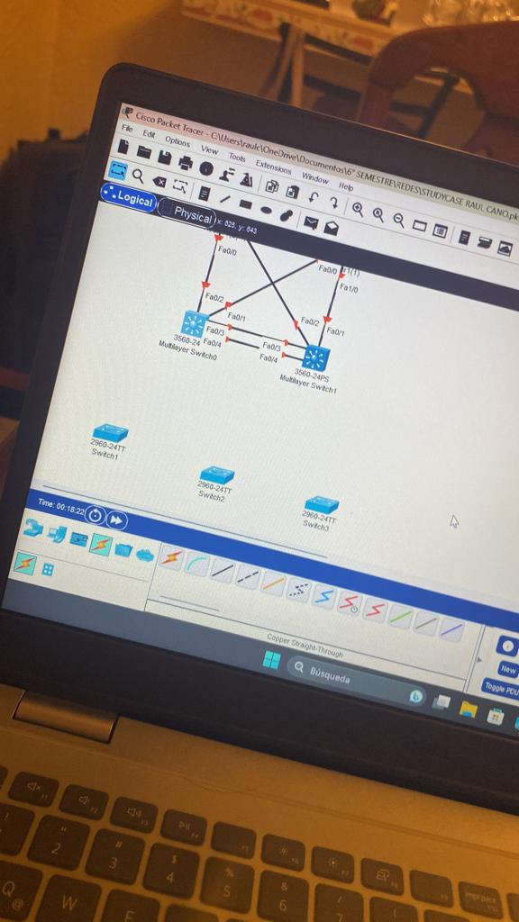
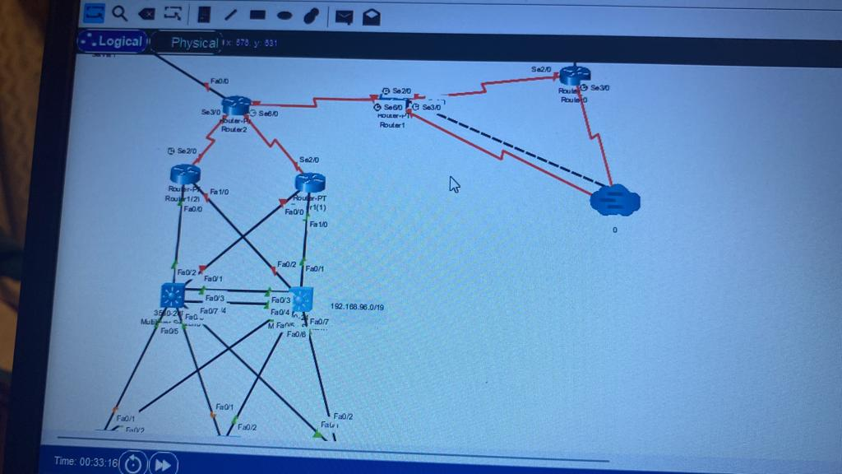
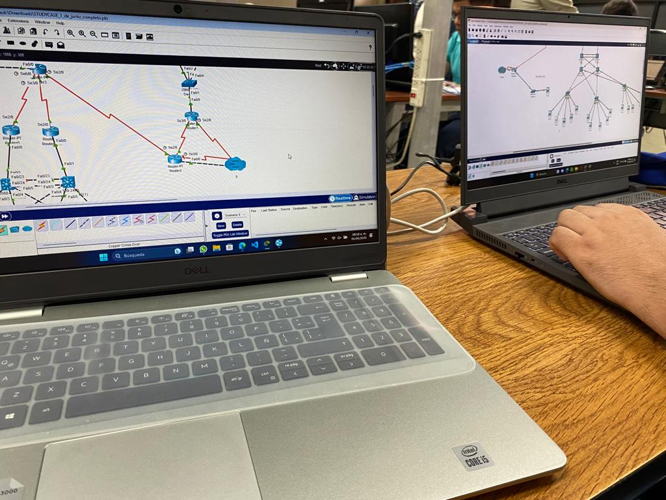
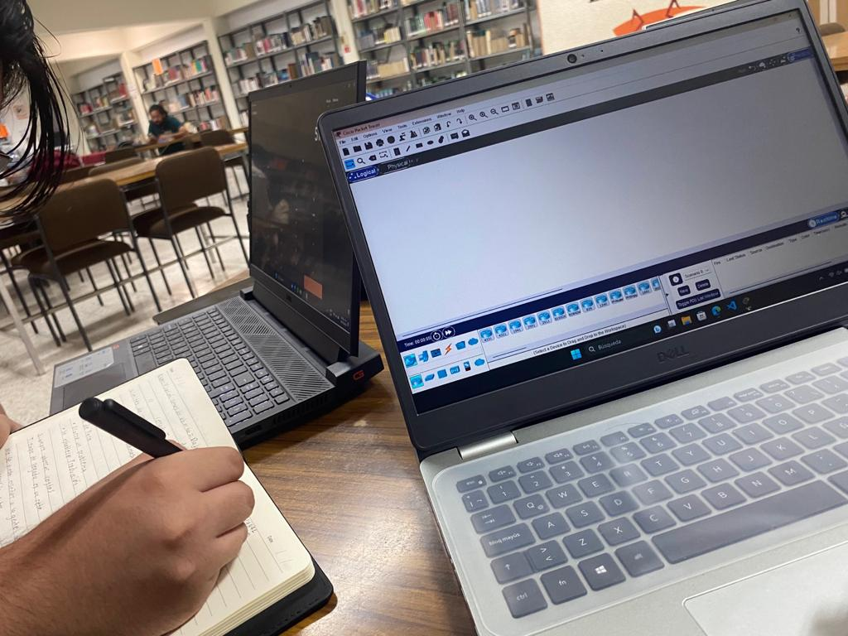
Evidences
1 | Documento de evidencias: https://docs.google.com/document/d/1qfWsapnJ-32ISY6DDzustXVeYeTtZ_QrI0ASPEqP8WA/edit?usp=share_link | Video llamadas
2 |  | Whatsapp Messages
3 |  | Videos
4 |  | Administración del proyecto
. |  | GitHub
.
.
.

 | Evidencias que demuestren el trabajo en equipo

3 Lessons Learned
Lessons learned are the documented information that reflects both the positive and negative experiences of a project.
https://www.pmi.org/learning/library/lessons-learned-next-level-communicating-7991

Lessons learned
organizational knwoledge
organizational knwoledge sharing
Lessson Learned
 |  |  |  | wikis, blogs,
1 | Estrategía Utilizada para solucionar el problema
2 | Que me funciono y lo volveré a repetir
3 | Que no funciono y no lo volverá a utilizar
4 | Reflexión Final |  | https://www.pmi.org/learning/library/applying-lessons-learned-implement-project-8344
 |  |  | https://youtu.be/PEtQFJNkd1c

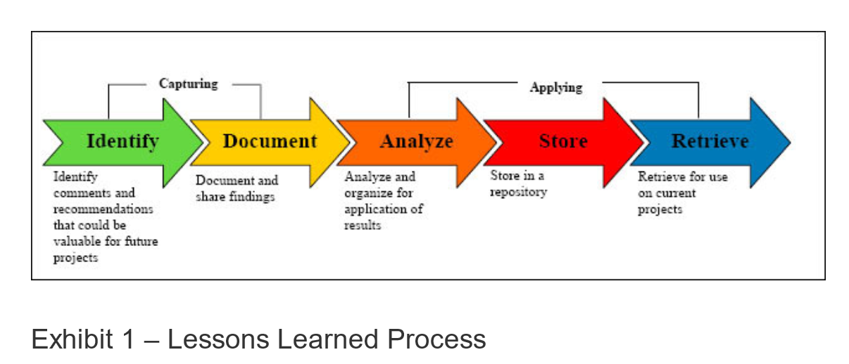
1 | What went right
2 | What went wrong
3 | What needs to be improved

 | Lecciones aprendidas | Descripción
 | Configurar por partes cada requerimiento requiere de más tiempo | Por ejemplo, configuarar rimero las interfaces y después las vlan requiere un cambio completo.
 | Tener una planeación de direcionamiento y enrutamineto ahorra tiempo | Al saber que tendria un router virtual, no pondria la direccionamiento al router fisico y yendria que cambiar la default gateway en los dispositivos
 | Si no sabemos interpretar la falla, es más facil y rapido hacerlo de cero | Al encontrar un error cuya causa no se sabe con certeza, es más facil hacerlo de nuevo verificando los pasos de la configuración

